Hoja1
Muertes en Galicia por edad y sexo
nº de muertes en Galicia por edad y sexo
edad | hombres | mujeres | hombres % | mujeres %
<1 | 29 | 12 | -0.1781983532 | 0.072415665922
1 a 14 | 12 | 7 | -0.073737249601 | 0.042242471788
15 a 29 | 62 | 21 | -0.3809757896 | 0.12672741536
30 a 39 | 120 | 62 | -0.73737249601 | 0.37414760727
40 a 44 | 136 | 82 | -0.83568882881 | 0.4948403838
45 a 49 | 222 | 119 | -1.3641391176 | 0.7181220204
50 a 54 | 372 | 219 | -2.2858547376 | 1.3215859031
55 a 59 | 617 | 306 | -3.7913235836 | 1.846599481
60 a 64 | 927 | 418 | -5.6962025316 | 2.5224790296
65 a 69 | 1154 | 502 | -7.0910655033 | 3.0293886911
70 a 74 | 1610 | 784 | -9.8930809881 | 4.7311568403
75 a 79 | 2047 | 1242 | -12.578345828 | 7.495021423
80 a 84 | 2546 | 2194 | -15.644586457 | 13.239997586
85 a 89 | 3320 | 4136 | -20.400639056 | 24.959266188
90 a 94 | 2253 | 4019 | -13.844168613 | 24.253213445
95 o + | 847 | 2448 | -5.2046208676 | 14.772795848
 | 16274 | 16571

Hoja3
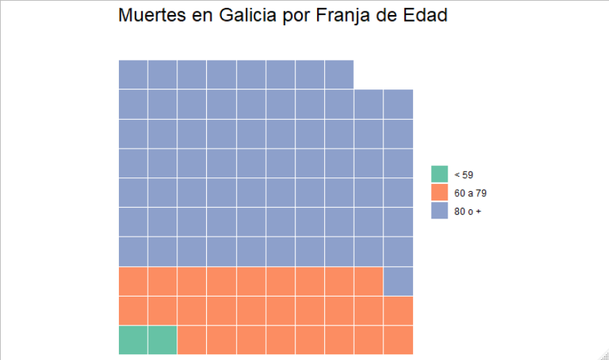
Edad | Muertes | Muertes %
< 59 | 884 | 2.8214867065
60 a 79 | 8684 | 27.716957646
80 o + | 21763 | 69.461555648
 | 31331

Hoja2
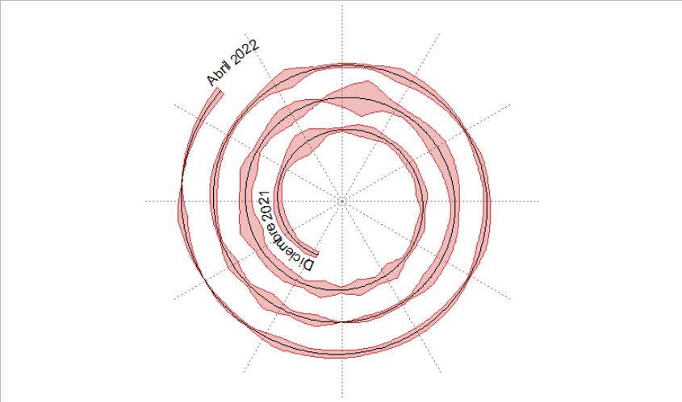
Fecha | Muertos
2021-12-25 | 3
2021-12-26 | 4
2021-12-27 | 3
2021-12-28 | 5
2021-12-29 | 5
2021-12-30 | 5
2021-12-31 | 4
2022-01-01 | 3
2022-01-02 | 3
2022-01-03 | 7
2022-01-04 | 12
2022-01-05 | 10
2022-01-06 | 3
2022-01-07 | 2
2022-01-08 | 6
2022-01-09 | 6
2022-01-10 | 3
2022-01-11 | 4
2022-01-12 | 5
2022-01-13 | 4
2022-01-14 | 6
2022-01-15 | 2
2022-01-16 | 5
2022-01-17 | 3
2022-01-18 | 2
2022-01-19 | 9
2022-01-20 | 4
2022-01-21 | 8
2022-01-22 | 3
2022-01-23 | 9
2022-01-24 | 4
2022-01-25 | 7
2022-01-26 | 7
2022-01-27 | 6
2022-01-28 | 12
2022-01-29 | 7
2022-01-30 | 6
2022-01-31 | 9
2022-02-01 | 4
2022-02-02 | 5
2022-02-03 | 10
2022-02-04 | 8
2022-02-05 | 1
2022-02-06 | 10
2022-02-07 | 19
2022-02-08 | 7
2022-02-09 | 4
2022-02-10 | 7
2022-02-11 | 10
2022-02-12 | 8
2022-02-13 | 6
2022-02-14 | 4
2022-02-15 | 6
2022-02-16 | 6
2022-02-17 | 7
2022-02-18 | 2
2022-02-19 | 2
2022-02-20 | 3
2022-02-21 | 0
2022-02-22 | 6
2022-02-23 | 3
2022-02-24 | 9
2022-02-25 | 2
2022-02-26 | 6
2022-02-27 | 1
2022-02-28 | 3
2022-03-01 | 4
2022-03-02 | 3
2022-03-03 | 2
2022-03-04 | 2
2022-03-05 | 4
2022-03-06 | 10
2022-03-07 | 2
2022-03-08 | 2
2022-03-09 | 2
2022-03-10 | 7
2022-03-11 | 5
2022-03-12 | 3
2022-03-13 | 1
2022-03-14 | 4
2022-03-15 | 3
2022-03-16 | 4
2022-03-17 | 5
2022-03-18 | 1
2022-03-19 | 3
2022-03-20 | 4
2022-03-21 | 4
2022-03-22 | 3
2022-03-23 | 4
2022-03-24 | 4
2022-03-25 | 6
2022-03-26 | 1
2022-03-27 | 2
2022-03-28 | 0
2022-03-30 | 5
2022-03-31 | 0
2022-04-03 | 5

